20200209
[目的]
提供する API が、想定するユーザ利用シーケンスにおいて、ピーク時であってもシステムが正常に応答することを確認する。

今後、想定を超えるユーザの利用ケースが発生しても、各種リソースのスケールアップ/アウトにより、システムの性能が改善されることを確認する

[前提条件1]
1 日あたり、訳 1,000,000 回のアクセスが発生する
※ 上記アクセスは 1 日のうち、特定の 8 H に集中するものとする。
※ 短期的なピークとして、一時的に 10 倍のリクエストが流入することがある。

[前提条件2]
提供する API では、データの保持等は行わない。
そのため、あらかじめダミーデータ等をあらかじめ用意しておく必要はない。

[目標値]
スループット: 350rps 以上とする
レイテンシ: 200ms 以下とする
※ 1,000,000 / 8h * 10 = 347.22 = 切り上げて 350rps

[システム構成]
ELB -> EC2 (図は省略)

[試験シナリオ]
75M 程度のファイルを送信する API をコールする

パターン1
[試験結果]
* 対象サーバ
m5.4xlarge 1 台
※ Apache の設定は worker でチューニング済み
※ ファイルディスクリプタ制限を 65536 にする |  | linux |  | target group
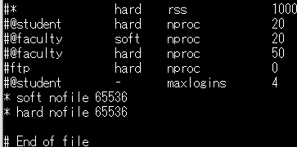
※ docker run オプションに 「--ulimit="nofile=65536"」を付ける |  |  | tomcat
※ DataDog 有

 |  |  | httpd

* 攻撃サーバ
m5.4xlarge 1 台
※ 16 Slave
※ 200 並列、10 user づつ増加
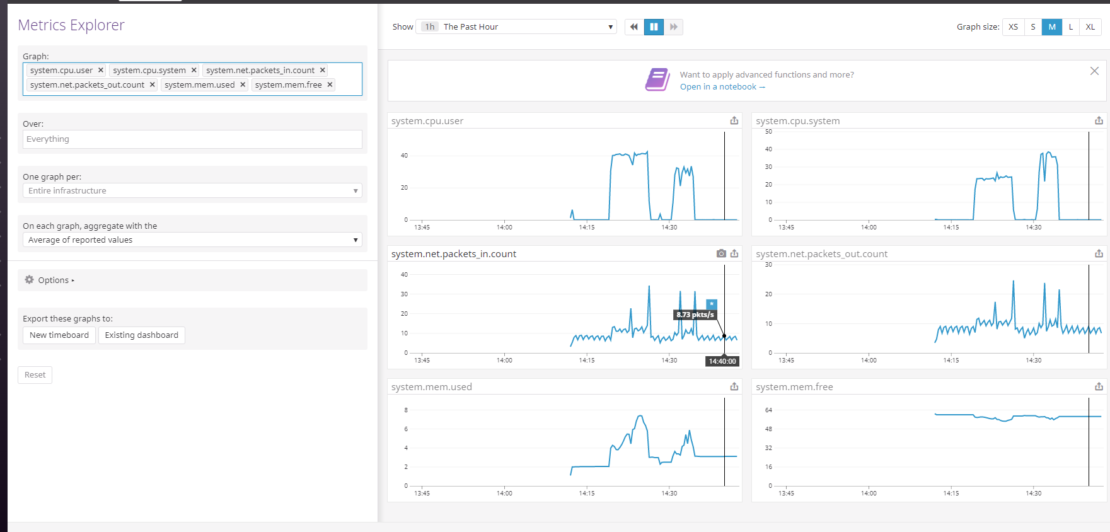

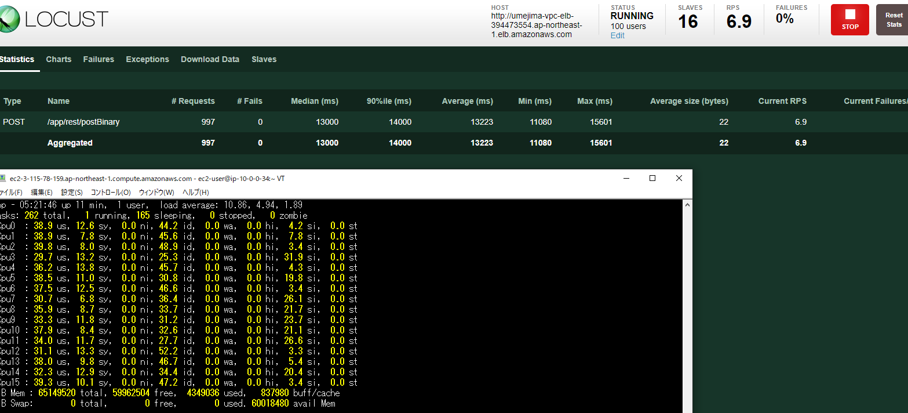

 | → 並列数 100 で RPS は 5 ～ 10、レイテンシは 13 ～ 14s
 |  |  |  |  |  | → CPU リソースは普通
 |  |  |  |  |  | → network 転送量が、インスタンス制限の 10Gbps を超えてはいないものの、結構な数になっている。

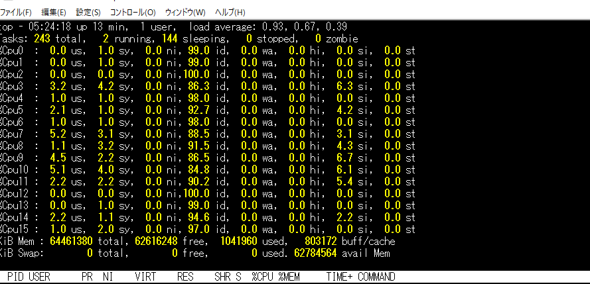

 | → ボトルネックはやはり putObject

 |  |  |  |  | → 攻撃サーバは全然余裕

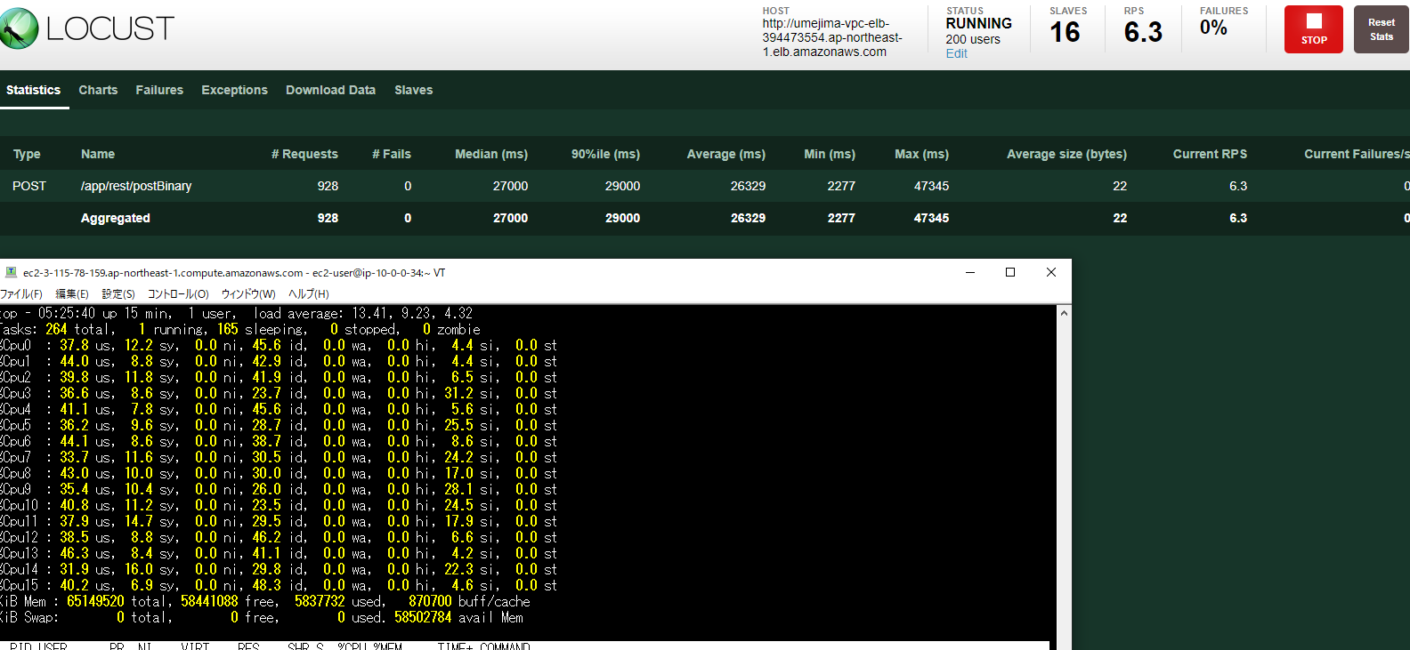

 | → 並列数 200 でも RPS・レイテンシは変化なし

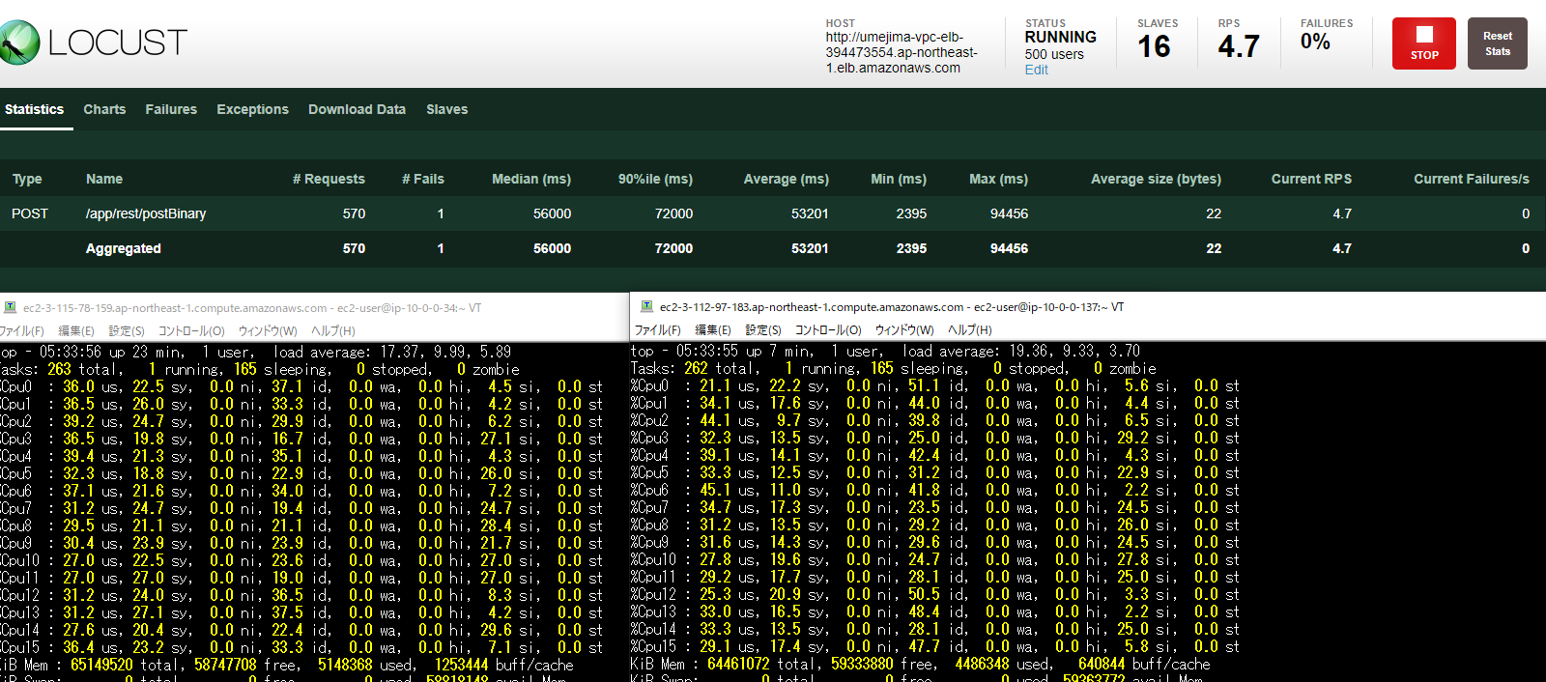

 | → 並列数 500、対象サーバ 2 つでも RPS・レイテンシは変化なし

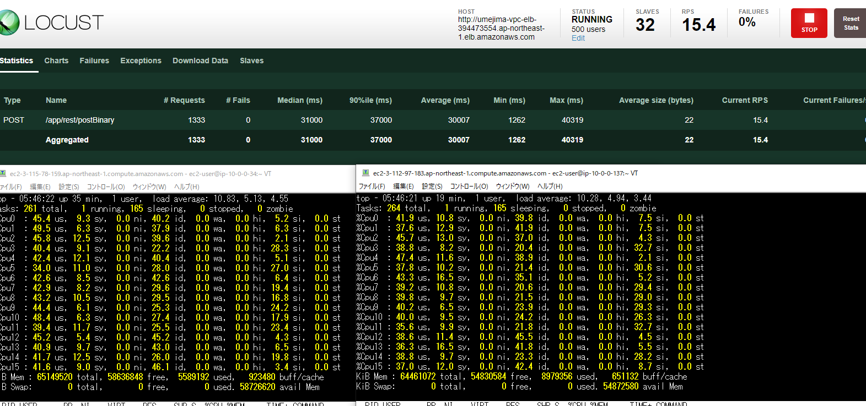
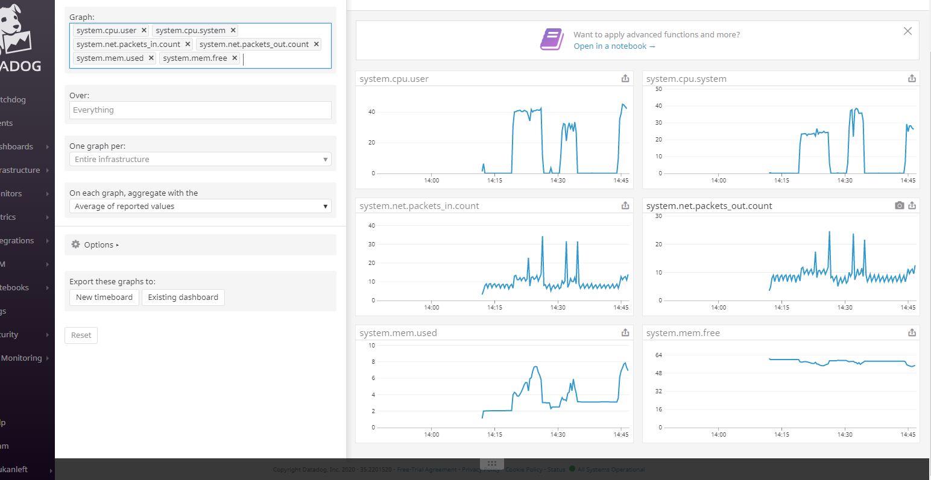

 | → 並列数 500、対象サーバ・攻撃サーバ 2 つで比例して伸びはする

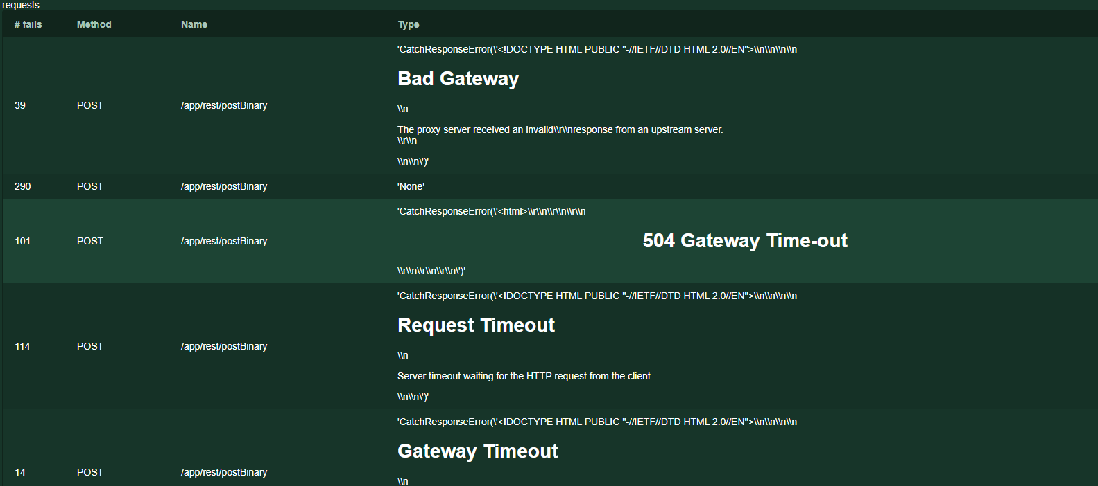

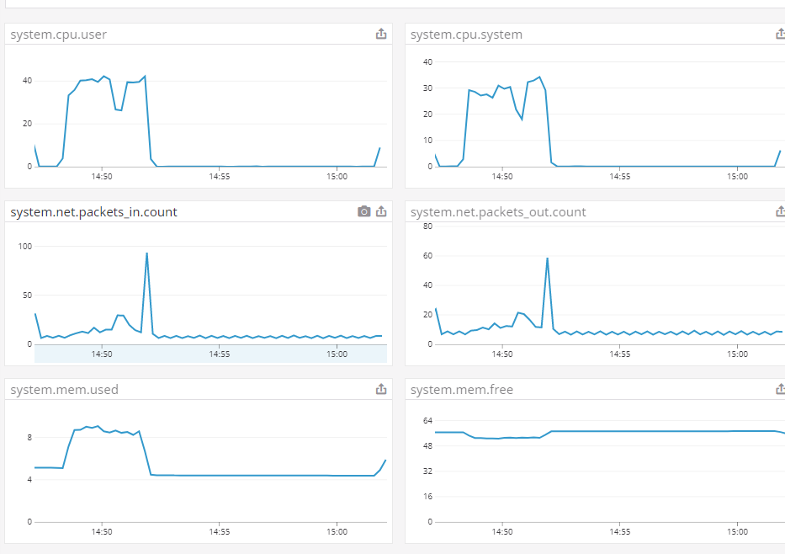

 | → 巨大なファイル転送の場合、RPS は レイテンシ / 並列数 (50s / 500 = 10RPS) ぐらいしか出ない。
 | ※ 1 user 50s = 1 秒 0.02 処理を 500 並列 = 10 RPS

 |  |  |  |  |  | → 並列数 1000 あたりから、ネットワーク転送量 10Gbps に触れているように見える)

